Frequencies
Символ | Частота
A | 0.018867924528
B | 0.018867924528
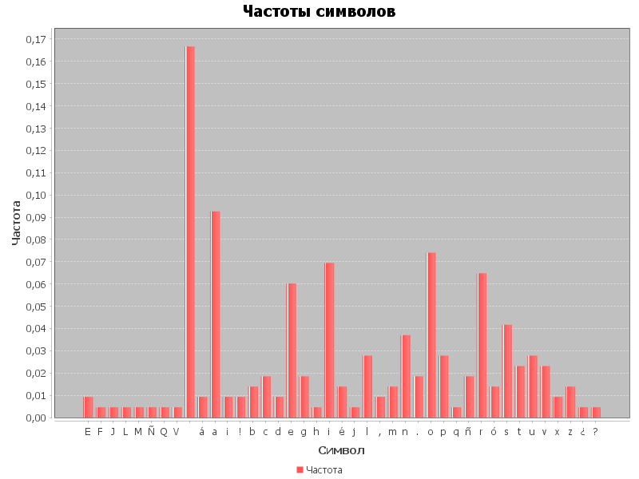
C | 0.018867924528
D | 0.018867924528
E | 0.018867924528
F | 0.018867924528
G | 0.018867924528
H | 0.018867924528
I | 0.018867924528
J | 0.018867924528
K | 0.018867924528
L | 0.018867924528
M | 0.018867924528
N | 0.018867924528
O | 0.018867924528
P | 0.018867924528
Q | 0.018867924528
R | 0.018867924528
S | 0.018867924528
T | 0.018867924528
U | 0.018867924528
V | 0.018867924528
W | 0.018867924528
X | 0.018867924528
Y | 0.018867924528
Z | 0.018867924528
a | 0.018867924528
b | 0.018867924528
c | 0.018867924528
d | 0.018867924528
e | 0.018867924528
f | 0.018867924528
g | 0.018867924528
h | 0.018867924528
i | 0.018867924528
j | 0.018867924528
k | 0.018867924528
l | 0.018867924528
m | 0.018867924528
n | 0.018867924528
o | 0.018867924528
p | 0.018867924528
ñ | 0.018867924528
q | 0.018867924528
r | 0.018867924528
s | 0.018867924528
t | 0.018867924528
u | 0.018867924528
v | 0.018867924528
w | 0.018867924528
x | 0.018867924528
y | 0.018867924528
z | 0.018867924528

